상품제안서
라인프렌즈 Qi2 맥세이프 차량용 무선 충전 거치대 | 상품코드: S46344

 |  |  |  |  |  |  | 02-713-8555 | www.synergygift.co.kr
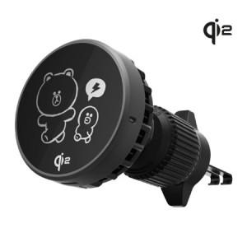 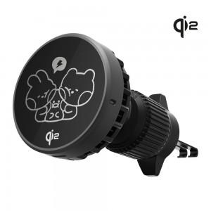 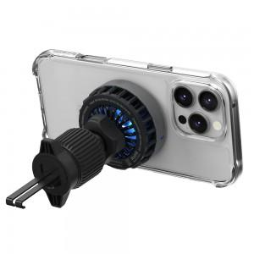

【상세/제작정보】 | <span style="font-size: 14pt; color: rgb(51, 51, 51); font-family: NexonLv1Gothic, sans-serif; letter-spacing: -0.3px; text-align: center;">※ 100개 미만 포장지포장 진행 시 통합 50,000원(vat 별도) 비용 발생합니다.</span><br>

【인쇄/포장옵션】 | 스티커 / 포장지포장

【공급단가】 | 수량 | 10~ | 50~ | 100~ | 300~ | 500~
*VAT별도 | 단가 | 46,700원 | 42,400원 | 41,300원 | 40,300원 | 39,500원

【상품 URL】 | https://www.synergygift.co.kr:443/src/goods_detail.php?gdno=46344

